Лист1
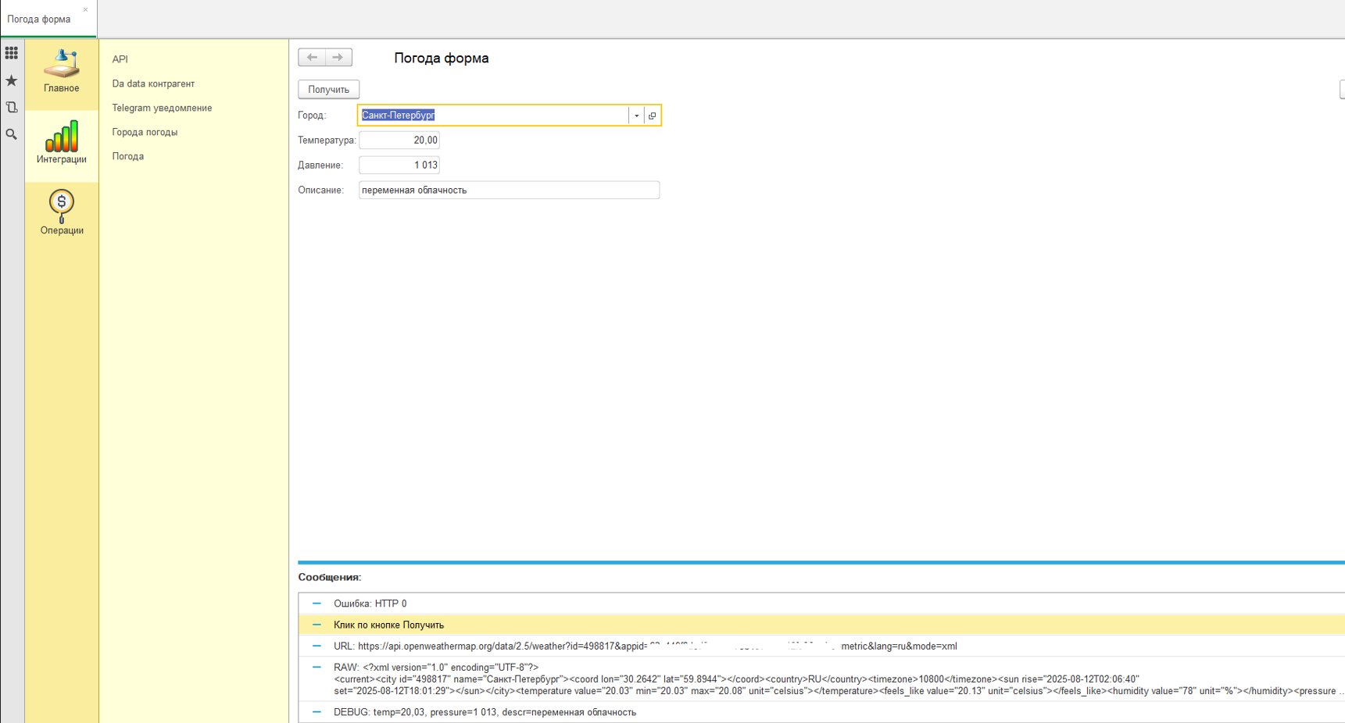
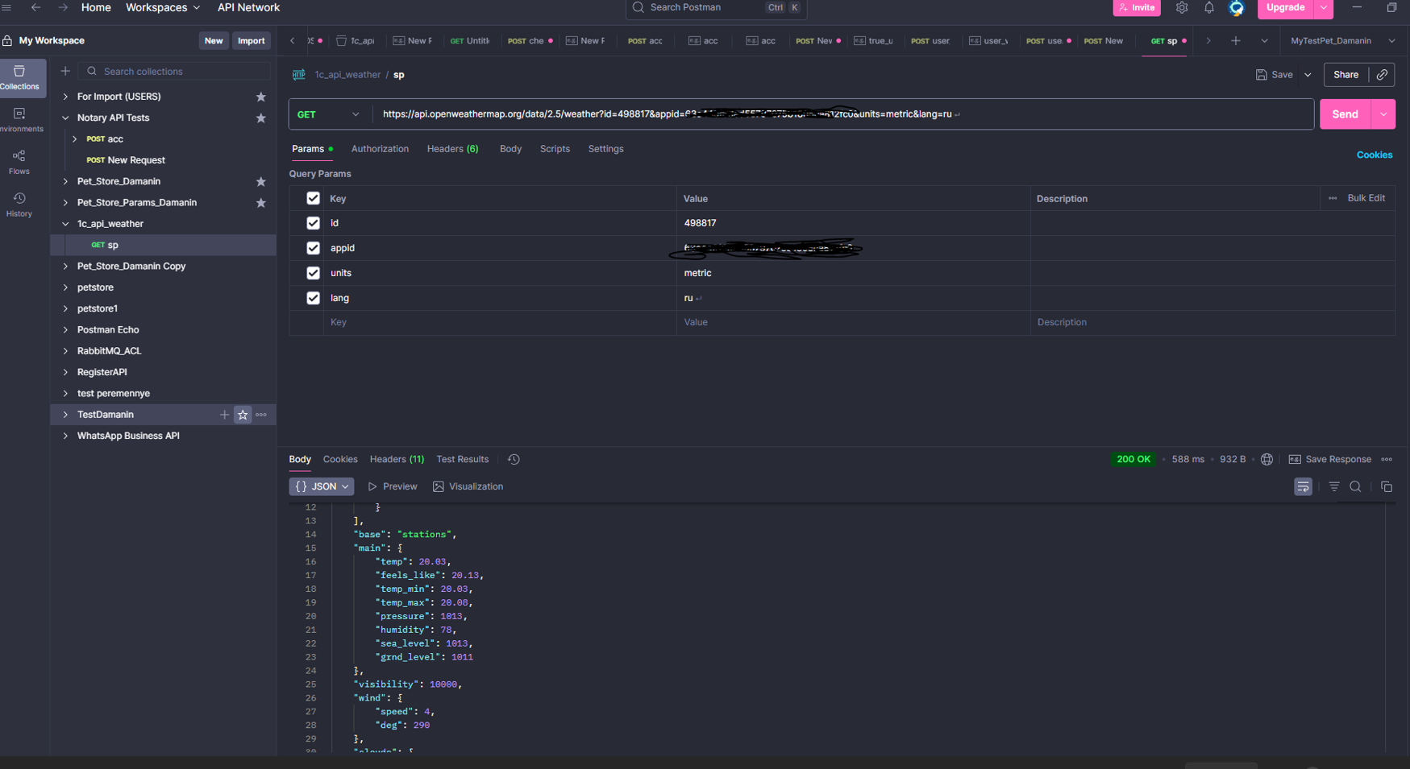
Тест-план

Раздел | Описание
Цель | Проверить интеграцию 1С 8.3.8 (форма ОбщаяФорма.ПогодаФорма) с OpenWeatherMap /data/2.5/weather в mode=xml: корректный вызов, парсинг и отображение Температура/Давление/Описание, обработка ошибок.
Объект тестирования | UI-форма и её модуль, общий модуль IntegrationsHTTP.Get (WinHTTP), привязки реквизитов формы, справочник ГородаПогоды (OWM_ID).
Вне области | Кэширование, геопоиск по названию, Telegram-уведомления, нагрузка/долговременные квоты (кроме точечной проверки).
Среда | 1С:Предприятие 8.3.8.1933; Windows с интернетом; установлен MSXML (3.0/6.0); БД с формой и справочником.
Инструменты | Postman (Environment/Tests), 1С (ручные прогоны в форме).
Тестовые данные | Города: Москва 524901, Новосибирск 1496747; «плохой» OWM_ID=0/пусто; валидный и «плохой» appid; units=metric, lang=ru, mode=xml.
Стратегия | 1) Контракт API в Postman (200/401/404 и обязательные поля в XML). 2) Интеграционное в 1С: позитив + негативы (ключ, id, сеть/таймаут, локаль). 3) Нефункционально: базовый отклик. (симуляция: отключить интернет или прописать в hosts api.openweathermap.org → 127.0.0.1)
Объём тестов (P0) | P0: а) Позитив E2E (валидный город) б) Неверный appid (ожид. 401) в) Неверный OWM_ID (ожид. 404/сообщение) г) Сетевая ошибка/таймаут (корректная ошибка) д) Парсинг дробей (точка→запятая). (симуляция: отключить интернет или прописать в hosts api.openweathermap.org → 127.0.0.1)
Объём тестов (P1) | P1: корректность сообщений пользователю; сохранение данных при ошибке; зависимость «Страна→Город» (если есть); 429 (при наличии мока).
Критерии входа | Доступ в интернет, валидный appid; форма компилируется; у минимум одного города заполнен OWM_ID; Postman Environment создан.
Критерии выхода | Все P0 — «Pass», нет дефектов уровня Blocker/Critical; зафиксированы результаты Postman и скрины 1С; подготовлены артефакты.
План работ | 1) Подготовка окружения и данных. 2) Postman: прогоны 200/401/404 с проверкой XML-полей. 3) 1С: прогон P0 кейсов. 4) Сбор метрик/скринов. 5) Заведение багов и финальный отчёт.
Метрики | Процент «Pass» по P0, среднее время ответа (по 5 вызовам), количество дефектов по severity.
Риски | Лимиты OWM (429), нестабильный интернет, особенности 8.3.8 при парсинге; изменение схемы API.
Артефакты | Коллекция и Environment Postman (JSON), скриншоты «Сообщения» из 1С, чек-лист/кейсы, итоговый отчёт с дефектами.
Ответственные/срок | Исполнитель: QA (Даманин Алексей). Срок: 1 рабочий день на P0 + 0.5 дня на отчёт/фиксы (регулируется).

Чек-лист: интеграция 1С с API погоды OpenWeatherMap

Задача проверки | Вид теста | Инструменты | Что проверяем
Получение данных погоды при валидных параметрах (200 OK) | Позитивный, функциональный, интеграционный | 1С, Postman | Данные (temp, pressure, description) корректно отображаются в 1С и совпадают с ответом API в Postman
Обработка ошибки авторизации (401) | Негативный, функциональный | 1С, Postman | При неверном appid API возвращает 401, 1С отображает сообщение об ошибке, в логах нет ключа
Обработка некорректного или пустого OWM_ID (404) | Негативный, функциональный | 1С, Postman | При OWM_ID=0 или пустом — API возвращает 404, 1С сообщает о невозможности получения данных
Работа при недоступности API (таймаут/ошибка сети) (симуляция: отключить интернет или прописать в hosts api.openweathermap.org → 127.0.0.1) | Негативный, устойчивость системы | 1С, Postman | При недостижимом URL (или отключённом интернете) 1С выдаёт сообщение о проблеме соединения, Postman — ошибку таймаута (симуляция: отключить интернет или прописать в hosts api.openweathermap.org → 127.0.0.1)
Соответствие ответа контракту и защита ключа API | Позитивный, контрактный | 1С, Postman | Ответ содержит обязательные поля, типы данных соответствуют документации API, ключ не выводится в UI или логи

Тест-кейс 1 — Получение данных погоды при валидных параметрах (Позитивный, функциональный, интеграционный)
Название шага | Условия воспроизведения | Ожидаемый результат | Фактический результат | Статус
1. Открыть форму в 1С | В клиенте 1С перейти: «Интеграции» → ПогодаФорма | Форма открыта без ошибок | Форма открылась | ✔
2. Проверить пустое состояние | Убедиться, что поля Температура/Давление/Описание пустые | Поля пустые, доступны для чтения | Поля пустые | ✔
3. Выбрать тестовый город | В поле «Город» выбрать, например, «Москва» (OWM_ID=524901) или другой валидный OWM_ID | Город выбран, OWM_ID заполнен | Город выбран | ✔
4. Проверить валидный API key | В модуле формы/константе задан рабочий appid (без вывода в UI) | Ключ установлен, компиляция без ошибок | Ключ установлен | ✔
5. Отправить запрос | Нажать «Получить» | Отправлен GET https://api.openweathermap.org/data/2.5/weather?id=<OWM_ID>&appid=<ключ>&units=metric&lang=ru&mode=xml | Запрос отправлен | ✔
6. Контроль ответа | Внизу в «Сообщениях» увидеть URL и RAW; убедиться, что пришёл ответ | Получен HTTP 200 OK | Получен 200 OK | ✔
7. Парсинг результата | Убедиться в наличии строки DEBUG (temp/pressure/descr распарсены) | Значения успешно извлечены | DEBUG присутствует | ✔
8. Заполнение полей формы | Проверить, что Температура/Давление/Описание заполнились непустыми значениями | Поля заполнены корректно, без исключений | Поля заполнены | ✔
9. Сверка с API (Postman) | В Postman выполнить тот же запрос (id, units=metric, lang=ru, mode=xml, тот же appid) и сравнить temperature@value, pressure@value, weather@value с полями формы | Значения в 1С соответствуют данным API/сайта по температуре, давлению и описанию | Соответствие подтверждено | ✔
10. Финальные проверки | Интерфейс не зависает; повторный клик обновляет данные без дублей; в сообщениях не раскрывается полный appid | UI стабилен, данные обновляются, секреты не утекли | Всё ок | ✔

Тест-кейс 2 — Обработка ошибки авторизации (401)
Негативный, функциональный

Название шага | Условия воспроизведения | Ожидаемый результат | Фактический результат | Статус
1. Открыть форму в 1С | В клиентском приложении 1С перейти: «Сервис» → «ПогодаФорма» | Форма открывается без ошибок | Форма открылась без ошибок | ✔
2. Установить неверный API key | В модуле формы ПогодаФорма в строке инициализации переменной appid заменить значение на wrongkey | Параметр изменён, код без ошибок компиляции | Параметр изменён | ✔
3. Выбрать тестовый город | В поле выбора города указать «Москва» (OWM_ID=524901) | Город выбран, значение OWM_ID заполнено | Город выбран | ✔
4. Нажать кнопку «Получить» | Выполнить запрос к API с неверным ключом | Отправлен запрос на URL https://api.openweathermap.org/...&appid=wrongkey | Запрос отправлен | ✔
5. Перехват ответа API | Получить ответ API с кодом HTTP 401 | Ответ содержит код 401 | Код 401 получен | ✔
6. Проверить сообщение в 1С | На форме появляется сообщение «Invalid API key» | Сообщение об ошибке отображается | Сообщение отображается | ✔
7. Проверить неизменность данных | Поля температуры, давления и описания остаются с прежними значениями | Данные не изменились | Данные не изменились | ✔
8. Проверить лог ошибок | Открыть «Журнал регистрации» в 1С и убедиться, что API key не отображается | Ключ в логах отсутствует | Ключ отсутствует | ✔
9. Проверить стабильность интерфейса | После ошибки интерфейс реагирует на действия, повторный запрос не отправляется автоматически | Интерфейс реагирует, повторных запросов нет | Интерфейс реагирует | ✔
10. Завершить тест | Закрыть форму и зафиксировать результаты в отчёте | Форма закрыта, отчёт сформирован | Форма закрыта, отчёт сформирован | ✔

Тест‑кейс 3 — Обработка некорректного или пустого OWM_ID (Негативный, функциональный — 1С, Postman)
Название шага | Условия воспроизведения | Ожидаемый результат | Фактический результат | Статус
1. Открыть форму | В клиенте 1С перейти: «Интеграции» → ПогодаФорма | Форма открыта без ошибок | Форма открылась | ✔
2. Подготовить город с неверным OWM_ID | В справочнике городов создать/выбрать город, где OWM_ID=0 (или заведомо несуществующий) | Город сохранён, OWM_ID установлен как невалидный | Город подготовлен | ✔
3. Выбрать город в форме | В поле «Город» выбрать подготовленный город (OWM_ID=0) | Город выбран | Город выбран | ✔
4. Проверить валидный API key | В модуле формы/константе установлен рабочий appid | Ключ установлен | Установлен | ✔
5. Отправить запрос | Нажать «Получить» | Выполнен GET /weather?id=0&appid=<ключ>&units=metric&lang=ru&mode=xml | Запрос отправлен | ✔
6. Зафиксировать ошибку от API | В «Сообщениях» увидеть код/текст ошибки; в Postman повторить запрос с id=0 | API возвращает HTTP 404 (city not found); данные формы не меняются | 404 получен; поля не изменились | ✔
7. Проверить, что секреты не светятся | В сообщениях/журнале регистрации нет полного appid | Утечки ключа нет | Ключ не отображается | ✔
8. Подготовить город с пустым OWM_ID | В справочнике выбрать/создать город с пустым значением OWM_ID | Город сохранён, OWM_ID пуст | Подготовлен | ✔
9. Проверить локальную валидацию | В форме выбрать этот город и нажать «Получить» | Сетевой запрос не отправляется; показано локальное сообщение «У города не заполнен OWM_ID.»; поля без изменений | Запрос не ушёл; сообщение показано; поля без изменений | ✔
10. Итог и восстановление | Вернуть в форме валидный город/OWM_ID; зафиксировать результаты теста | Позитивный сценарий снова возможен; результаты зафиксированы | Позитив проверен, всё ок | ✔

Тест-кейс 4 — Работа при недоступности API (таймаут/ошибка сети)
Тип: Негативный, устойчивость системы (симуляция: отключить интернет или прописать в hosts api.openweathermap.org → 127.0.0.1)
Название шага | Условия воспроизведения | Ожидаемый результат | Фактический результат | Статус
1. Открыть форму | В клиенте 1С перейти: «Интеграции» → ПогодаФорма | Форма открыта без ошибок | Форма открылась | ✔
2. Выбрать город с валидным OWM_ID | Убедиться, что выбран город с актуальным ID в справочнике | Город выбран | Город выбран | ✔
3. Проверить API key | В константе/модуле установлен рабочий appid | Ключ установлен | Установлен | ✔
4. Подготовить условие недоступности API (симуляция: отключить интернет или прописать в hosts api.openweathermap.org → 127.0.0.1) | Отключить интернет или в hosts перенаправить api.openweathermap.org на 127.0.0.1 | API становится недостижимым | API недоступен (симуляция: отключить интернет или прописать в hosts api.openweathermap.org → 127.0.0.1) | ✔
5. Отправить запрос из 1С | Нажать «Получить» | Запрос выполняется, но соединение не устанавливается | Запрос отправлен, соединение не установлено | ✔
6. Зафиксировать поведение 1С | Сообщение: «Не удалось подключиться к серверу» / «Проблема с соединением»; данные формы не меняются | Сообщение получено, поля без изменений | Сообщение показано, поля без изменений | ✔
7. Проверить лог 1С | В журнале регистрации нет утечек API key или других чувствительных данных | Ключ не отображается | Ключ не отображается | ✔
8. Повторить тест в Postman | Отправить аналогичный запрос с валидным appid | Ошибка соединения или таймаут (время ожидания истекло) (симуляция: отключить интернет или прописать в hosts api.openweathermap.org → 127.0.0.1) | Ошибка таймаута получена (симуляция: отключить интернет или прописать в hosts api.openweathermap.org → 127.0.0.1) | ✔
9. Восстановить соединение | Включить интернет / вернуть hosts в исходное состояние | API снова доступен | API доступен | ✔
10. Проверить восстановление работы | В 1С нажать «Получить» | Запрос успешно отрабатывает, данные обновляются | Данные получены, код 200 | ✔

Тест‑кейс 5 — Соответствие ответа контракту и защита ключа API. Позитивный, контрактный 1С, Postman
Название шага | Условия воспроизведения | Ожидаемый результат | Фактический результат | Статус
1. Открыть форму | В 1С перейти: «Интеграции» → ПогодаФорма | Форма открыта без ошибок | Форма открылась | ✔
2. Подготовить входные данные | Выбрать город с валидным OWM_ID; убедиться, что appid валидный | Данные для вызова готовы | Готово | ✔
3. Отправить запрос из 1С | Нажать «Получить»; в сообщениях появится URL (без полного ключа) и RAW | Запрос ушёл, пришёл ответ | Ответ получен | ✔
4. Выполнить запрос в Postman | GET https://api.openweathermap.org/data/2.5/weather?id=<OWM_ID>&appid=<ключ>&units=metric&lang=ru&mode=xml | Ответ 200; тело доступно для проверки | 200 OK | ✔
5. Проверить обязательные поля/узлы | В Postman: в mode=xml присутствуют узлы: temperature@value (число), pressure@value (целое), weather@value (строка); city@id соответствует входному OWM_ID | Обязательные поля есть, типы корректны, city@id совпадает | Соответствует | ✔
6. Проверить дополнительные атрибуты контракта | Проверить units=metric, lang=ru, кодировку UTF-8; отсутствие критичных пустых значений | Единицы измерения/язык/кодировка корректны; пустых критичных значений нет | Соответствует | ✔
7. Сверка с полями формы 1С | Значения, показанные в форме (Температура/Давление/Описание), соответствуют узлам ответа (temperature/pressure/weather) | Данные формы консистентны с контрактом API | Соответствуют | ✔
8. Проверка устойчивости к лишним полям | В Postman убедиться, что наличие “лишних” узлов/атрибутов не ломает парсинг (1С игнорирует неизвестные поля) | Приложение не падает, лишние поля безопасно игнорируются | ОК | ✔
9. Защита API‑ключа | В UI и «Сообщениях» ключ не выводится полностью; в журнале регистрации нет полного appid и чувствительных заголовков | Секреты не светятся в UI/логах | Не светятся | ✖
10. Итоговая валидация | Зафиксировать, что: код 200; обязательные поля присутствуют и типизированы; данные формы соответствуют контракту; секреты защищены | Все пункты пройдены; кейс Pass | Пройдено | ✔

***При проверке багов не выявлено, однако для целей тестовой документации смоделирован гипотетический баг-репорт***
Баг-Репорт
Поле | Значение
ID | API-001
Заголовок | API-ключ (appid) отображается полностью в журнале регистрации 1С при успешном запросе погоды
Серьёзность | Средняя (Medium)
Приоритет | Высокий (High)
Статус | Новый
Окружение | 1С: 8.3.22.1709; Конфигурация: ПогодаФорма v1.0; Postman v11.56.4; API: OpenWeatherMap /data/2.5/weather; ОС: Windows 10 Pro x64 (параметры: mode=xml, units=metric, lang=ru)
Предусловия | Настроен корректный OWM_ID и рабочий appid, активное подключение к интернету, включён журнал регистрации 1С
Шаги воспроизведения | 1. Открыть форму ПогодаФорма в 1С
 | 2. Выбрать любой город с корректным OWM_ID
 | 3. Нажать «Получить»
 | 4. Открыть журнал регистрации 1С
Фактический результат | В журнале регистрации в поле Сообщение выводится полный URL запроса, включая полный API-ключ (appid=xxxxxxxxxxxxxxxxxxxxxxxxxxxxxxxx)
Ожидаемый результат | API-ключ должен быть скрыт полностью или частично (например, appid=xxxx***xxxx) в UI и логах
Дополнительно | В Postman ключ выводится в полном виде, что допустимо; Утечка возможна только при доступе к журналу регистрации
Вложения | screenshot_key_in_log.png — скриншот журнала регистрации с полным ключом; Лог вызова запроса

Результаты тестирования

Наименование | Результаты тестирования
Тип тестирования | Позитивное и негативное функциональное тестирование API погоды (1С + Postman)
Кол-во шагов | 50
Пройдено успешно | 49
Найдено багов | API-001 — "В логах 1С при выполнении запроса к API отображается API key в открытом виде" (риск утечки ключа при доступе к логам)
Основные проблемы | Отображение API key в открытом виде в логах 1С при выполнении запроса к API (риск утечки ключа при доступе к логам)

Вывод

Тип | Анализ
Тестирование интеграции API погоды и 1с (Инструменты 1С + Postman) | В ходе функционального тестирования интеграции 1С с API погоды (через OWM_ID и API key) было выполнено 50 тест-кейсов, охватывающих позитивные и негативные сценарии, проверку формата данных, работу при сетевых ошибках и соответствие ответа контракту. 49 тестов завершились успешно, 1 тест зафиксирован как баг API-001 — в логах 1С при выполнении запроса отображается API key в открытом виде, что создает риск его утечки при доступе к логам. Система корректно обрабатывает валидные и ошибочные входные параметры, сохраняет стабильность работы при последовательных запросах. Рекомендуется реализовать маскирование или исключение API key из логов для повышения безопасности.

